Лист1
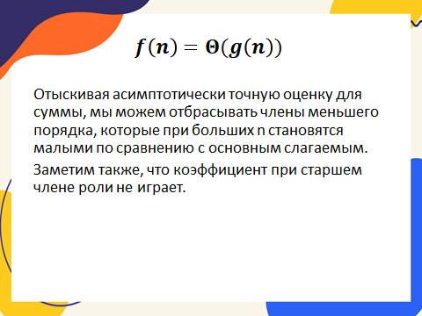
f(n) | g(n) | f(n)+g(n)
4 | 3 | 7

